様式4-1
（様式 － ４－１）
 | 舗装工以外
 | ＴＬＳ精度確認試験実施手順書

 | １ 実施時期
 | 精度確認試験は、現場の計測と同時に行うことも可能であるが、利用前に行うことが望ましい。現時点においては、ＴＬＳ本体に関する定期点検の必要性などが規定されていないため、暫定案として利用前 12 か月以内に１回以上精度確認試験を実施することとする。 受注者は、本精度確認により所要の計測精度が得られる場合に限り、これを確認した計測条件、計測距離の範囲内でＴＬＳを出来形計測に適用することができる。

 | ２ 実施方法
 | ①現場での実施方法
 | ・計測機器本体から被計測対象の最大計測距離以上となる位置に、ＴＬＳで３次元座標を計測できる既知点を２点以上設定する。

 | ・既知点の３次元座標をＴＳで計測する。
 | ・ＴＬＳにより既知点の３次元座標を計測する。

 | ②事前の実施方法
 | 上記と同様の手法を用いて、事前に精度確認を行うことも可能である。この場合、利用する現場条件を特定できないことから、計測機器の仕様に応じて、計測予定距離以上の距離に既知点を設置し、精度確認基準を満足することを確認する。

 | ３ 評価基準
 | ＴＳとＴＬＳで計測した計測結果を比較し、その差が適正であることを確認する。

 | ４ 実施結果の記録
 | 精度確認の実施結果を記録・提出する。

 | ５ ２点間距離計測による精度検証方法について
 | 上記２～３に示される精度確認方法等による精度検証が困難な場合は、下記に示す方法によることができる。

 | 【２点間距離計測による精度検証方法】
 | １ 実施方法
 | ①現場での実施方法
 | 計測機器本体から被計測対象の最大計測距離以上となる位置に２箇所以上の既知点を設置し、ＴＬＳによる計測結果から得られる既知点の点間距離を計測する。既知点とＴＬＳの位置関係は、ＴＬＳの回転軸と平行にならない位置に配置すること。

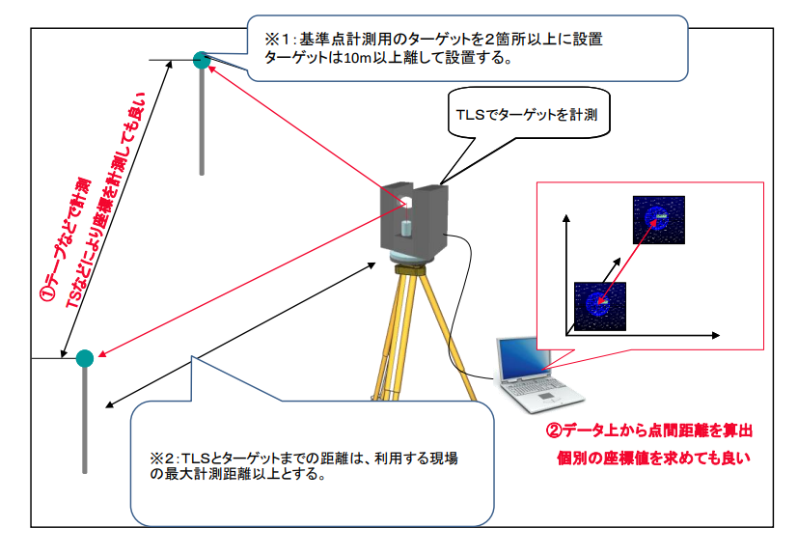

 | ②事前の実施方法
 | 上記と同様の手法を用いて、事前に精度確認を行うことも可能である。この場合、利用する現場条件を特定できないことから、計測機器の仕様に応じて、計測予定距離以上の距離に既知点を設置し、その精度が精度確認基準を満足することを確認する。

 | ２ 検査点の検測
 | 設置した検査点（基準点）をＴＳ又はテープで計測する。

 | ３ 評価基準
 | ＴＳとＴＬＳで計測した計測結果を比較し、その差が適正であることを確認する。

 | 比較方法 | 精度確認基準 | 備考
 | 点間距離 | ±20mm以下 | 既知点は出来形計測で利用する最大計測距離以上の位置に配置する。 検査点は10m以上の離隔を確保する。

様式10
（様式 － 10）
出 来 形 管 理 図 表

 | 工 事 名 | ○○○工事 |  |  | 工 種 | 盛土工

 | 測 点 | No.○ ～ No.○ |  |  | 合否判定結果 | 合格

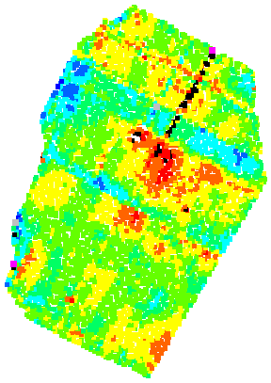
測定項目 |  |  | 規格値 | 判定
平場 標高較差 | 平均値 | 23mm | ±50
 | 最大値 | 150mm | ±150
 | 最小値 | －146mm | ±150
 | データ数 | 3300 | 1点／m2以上 (3200点以上)
 | 評価面積 | 3200㎡
＋100％
＋80％
＋50％
＋20％
±0％
－20％
－50％
－80％
－100％
 | 棄却点数 | ７ | 0.3％未満 (9点以下)
法面 標高較差 | 平均値 | 16mm | ±80
 | 最大値 | 188mm | ±190
 | 最小値 | －144mm | ±190
規格値以内のデータ数（割合）
±80％以内
±50％以内
法面のばらつき
1645 (99.7％)
1549 (93.9％)
天端のばらつき
3225 (98.3％)
2895 (88.3％)
 | データ数 | 1600 | 1点／m2以上 (1500点以上)
 | 評価面積 | 1500㎡
 | 棄却点数 | 3 | 0.3％未満 (4点以下)

様式11-1
（様式 － 11-1）

 | 施工履歴データの精度確認試験実施手順書
 | １ 実施時期
 | 作業装置位置の測定精度確認のため、出来形管理範囲着工前にテスト作業による精度確認試験を現場ごとに１回実施する。また、作業期間中の精度を管理する目的で、静止状態での精度確認を日々実施することとする。なお、「ICT 建設機械等の認定に関する規程」により認定され、規程の「別表２ 申請者が公表を求める事項」について、認定事業者が精度確認方法を公表している場合は、本要領案に規定されている確認方法のほか、認定事業者が公表している精度確認方法によることができる。

 | ２ 実施方法
 | １）テスト作業による精度確認（着工前の精度確認）
 | 施工前に、ＩＣＴ建設機械によるテスト作業を行い、施工履歴データの測定精度を確認する。確認は下記の①及び②の方法で行う。精度確認結果は、様式11-2に記録する。

 | ①実際に掘削整形作業、締固め作業を行う方法
 | 本確認は、施工履歴データによる出来形管理を行う範囲の形状に応じて、平場又は法面にて１回実施する。施工に使用するＩＣＴ建設機械を用い、現場内の適切な場所で整形作業、締固め作業を行う。作業中に施工履歴データを記録する。作業後、トータルステーション（ＴＳ）等で出来形を検測する。施工履歴データから求める出来形と、ＴＳ等光波方式で検測した点の３次元座標とを比較し、精度確認基準を満たすことを確認する。

 | 【ＩＣＴバックホウの実施手順】
 | 本施工を実施する前に、実際に掘削整形作業を行い、施工履歴データを取得する。ＩＣＴバックホウより取得した施工履歴データと真値（真値はＴＳ等光波方式で計測）を比較し、真値との差異を確認する。この試験は、施工対象現場の条件を踏まえて、平場又は法面において実施する。この試験は、本施工区間の一部で実施してもよい。試験施工を実施する範囲（広さ）については任意とするが、実施範囲内で１ｍ以上の離隔をもってＴＳ等光波方式で計測した点を配置できるような範囲（広さ）で実施すること。検測箇所は16か所以上とする。

 | 図-１ ＩＣＴバックホウの実際に掘削作業を行う方法 （出典：３次元計測技術を用いた出来形管理要領（案）（令和６年３月国土交通省）

 | 【ＩＣＴブルドーザの実施手順】
 | 本施工を実施する前に、実際に掘削整形作業を行い、施工履歴データを取得する。 ＩＣＴブルドーザより取得した施工履歴データと真値（真値はＴＳ等光波方式で計測）を比較し、真値との差異を確認する。ＴＳの計測点は、ブルドーザによる作業実施後、排土板下端の左右端点付近又は履帯下面の左右端点が通過したライン付近に設定する。この試験は、施工対象現場の条件を踏まえて、平場又は法面において実施する。この試験は、本施工区間の一部で実施してもよい。 試験施工を実施する範囲（広さ）については任意とする。検測箇所は、２方向の走行を含めて、延べ12か所以上とする。

 | 図-２ ＩＣＴブルドーザの実際に掘削作業を行う方法 （出典：３次元計測技術を用いた出来形管理要領（案）（令和６年３月国土交通省））

 | ②ＩＣＴ建設機械の作業装置位置を計測する方法
 | ＩＣＴ建設機械の施工履歴データと真値（真値はＴＳ等光波方式で計測）を比較、差異を確認する。

 | 【ＩＣＴバックホウの実施方法】
 | 計測は、ケース１～７の７ケースの姿勢において、施工履歴データを記録する箇所にプリズムを設置し、ＴＳ等により精度を確認する。ＴＳ等光波方式による計測は、１ケースとする。計測点数は各ケースにて 1 回以上とする。バケット背面の土と接する箇所の座標を施工履歴データとして記録することができるシステムを用いる場合は、刃先の精度確認試験を実施する７ケースのうち１ケースで、バケット背面の土と接する箇所における施工履歴の精度確認を追加で実施する。全てのケースで水平・標高の較差が±50mm以内であること。

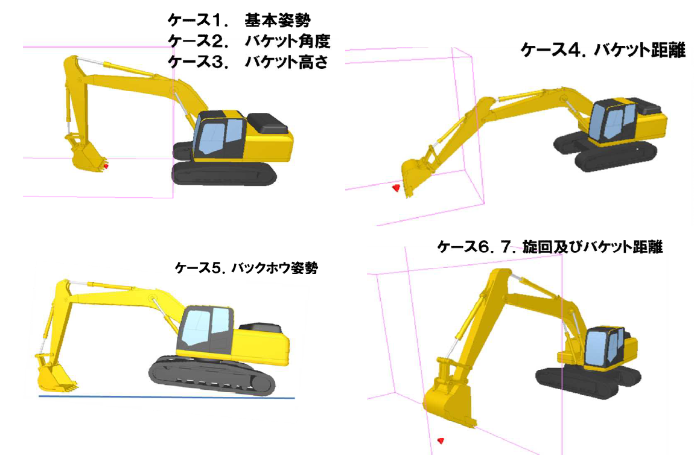

 | 図-３ ＩＣＴバックホウの作業装置位置の確認ケース （出典：３次元計測技術を用いた出来形管理要領（案）（令和６年３月国土交通省））

 | 表１ ＩＣＴバックホウの作業装置位置の確認姿勢の設定例 （出典：３次元計測技術を用いた出来形管理要領（案）（令和６年３月国土交通省））

 | 【ＩＣＴブルドーザの実施方法】
 | ＩＣＴブルドーザから提供される排土板下端（左右端部）又は履帯下面（左右端部）の位置とＴＳ等光波方式の計測による計測結果との較差を算出し、水平位置及び標高（Δｘ，Δｙ，Δｚ）で±50mm 以内であることを確認する。 計測は、排土板については３ケースの異なる姿勢（排土板の角度）で実施する。履帯下面については３ケースで実施する。 各ケースについて、施工履歴を記録する点（排土板又は履帯下面の施工履歴データを記録する箇所）を左右各１点ずつ計測する。

 | 図-４ ＩＣＴブルドーザの作業装置位置を確認する方法（排土版下端） （出典：３次元計測技術を用いた出来形管理要領（案）（令和６年３月国土交通省））

 | 図-５ ＩＣＴブルドーザの作業装置位置を確認する方法（履帯下面） （出典：３次元計測技術を用いた出来形管理要領（案）（令和６年３月国土交通省））

 | ２）施工期間中の日々の精度確認
 | 評価方法は、ＩＣＴ建設機械から提供される作業機位置座標と、既知点又はＴＳ等光波方式により計測した座標との較差を算出し、水平・標高較差が精度確認基準に示す基準値以内であることを確認する。なお、本精度確認試験の確認点数は1点とする。 ＩＣＴバックホウ、ＩＣＴブルドーザのいずれの場合も、バケット形状や履帯の厚み・形状を考慮して、施工履歴の標高計測値を一定寸法だけオフセットして記録しているシステムについては、ＴＳ等光波方式による高さ計測値と、オフセットした施工履歴データとの比較により精度を検証してもよい。また、直接ピンポールで施工履歴計測点を計測できない場合は、オフセットした点で精度確認を実施してもよい。 試験結果を提出する必要はないが、監督職員の求めに応じて提出できるよう保管しておくこと。

 | 図-６ 標準的な確認方法 （出典：３次元計測技術を用いた出来形管理要領（案）（令和６年３月国土交通省））

 | ３ 評価基準
 | 計測結果を従来手法による計測結果と比較、その差が次表の測定精度を満足することを確認する。

 | １）テスト作業による精度確認（着工前の精度確認）

 | 表-１ 精度確認試験での精度確認基準
 | 項目 |  | 測定精度 |  |  |  | 計測密度
 | 部分払い 出来高計測 |  | ①又は②のどちらかを実施 【①実際に掘削・整形作業を行う方法】 法面又は平場で下記の精度を確認する 水平・鉛直方向（Δｘ、Δｙ、Δｚ） 各±200mm以内 【②ICT建設機械の作業装置位置を計測す る方法】 鉛直方向（Δｚ） ±50mm以内 |  |  |  | 1点以上/1㎡（1m×1mﾒｯｼｭ）

 | 出来形計測 |  | ①及び②の両方実施 【①実際に掘削・整形作業を行う方法】 法面又は平場で下記の精度を確認する 水平・鉛直方向（Δｘ、Δｙ、Δｚ） 各±50mm以内 【②ICT建設機械の作業装置位置を計測す る方法】 水平・鉛直方向（Δｘ、Δｙ、Δｚ） 各±50mm以内 |  |  |  | 1点以上/1㎡（1m×1mﾒｯｼｭ）

 | ２）日々の精度確認
 | 施工履歴を用いた管理 の適用対象 |  |  | 測定精度

 | 出来形計測 |  |  | 水平・鉛直方向（Δｘ、Δｙ、Δｚ） 各±50mm以内

 | ４ 日々の出来形確認
 | 施工履歴データにより出来形管理を実施する範囲の整形作業実施後、出来形が情報化施工技術 の活用ガイドラインに記載の「出来形管理基準及び規格値」の面管理の場合の規格値を満足して いることを計測により確認する。出来形確認の計測方法にはＴＳ等光波方式を用い、計測点数は １日の施工範囲に対して３点以上とする。計測点は計測員が安全に立ち入れる範囲内で、１日の 施工範囲に対して偏りなく配置すること。計測は日々の施工完了後に計測を行うことを基本とす るが、ＧＮＳＳ衛星の測位状況が悪化しないことが予測されている場合や、数日の施工・計測に より、良好な精度が得られている場合は、数日分の計測をまとめて１回で実施してもよい。ここ で１日の施工範囲とは、整形作業等を実施した日に整形作業が完了した範囲のことを指す。 出来形管理結果は次図に示す様式で記録し、監督職員の求めに応じて提出できるよう保管して おくこと。

 | 日々の出来形確認結果

 | 工 種 盛土工 |  |  |  |  | 測定者 ●● ●●

 | 種 別 |  |  |  |  | 合否判定結果 合格

 | 測点名 | 施工日 | 測定箇所 | 規格値 | 設計値 | 実測値 | 較差
 | ① | 2022-09-08 | 法面 | ±190 | ●●.● | ●●.● | 0.001
 | ② |  | 法面 | ±190 | ●●.● | ●●.● | 0.001
 | ➂ |  | 法面 | ±190 | ●●.● | ●●.● | 0.001
 | ④ |  | 法面 | ±190 | ●●.● | ●●.● | 0.001
 | ➄ | 2022-09-09 | 平場 | ±150 | ●●.● | ●●.● | 0.001
 | ⑥ |  | 平場 | ±150 | ●●.● | ●●.● | 0.001
 | ⑦ |  | 平場 | ±150 | ●●.● | ●●.● | 0.001
 | ⑧ |  | 法面 | ±190 | ●●.● | ●●.● | 0.001
 | ➈ |  | 法面 | ±190 | ●●.● | ●●.● | 0.001

➈
⑧

➄
⑥
⑦

④
➂
②
①

 | 図-７ 日々の出来形確認結果（様式）

 | ５ 実施結果の記録
 | 「２ １）テスト作業による精度確認」及び「２ ２）施工期間中の日々の精度確認」の実施結果を記録・提出する。 様式11-2に、作業装置位置の取得精度に関する記録シートを示す。

 | ６ 測定精度を満足しない場合の対応
 | 精度確認試験で測定精度を満足できない場合は、ＩＣＴ建設機械のキャリブレーションを再度実施し、精度を是正した後、再試験を行う。

 | 【「①実際に掘削・整形作業を行う方法」についての解説】
 | ＴＳ等光波方式で計測した点と施工履歴データ（点群データ又はこれらをつないだＴＩＮデータ）との、ｘ，ｙ，ｚ座標の差（Δｘ、Δｙ、Δｚ）を求め、これらが各±50mm以内であることを確認する。 ＴＳ等光波方式で計測した点とＴＩＮデータを比較する場合は、ＴＩＮ内の点（ＴＳ等光波方式で計測した点の近傍にあるＴＩＮの面上に、施工者の判断で点を選定できる）と、ＴＳ等光波方式で計測した点とのｘ，ｙ，ｚ座標の差をΔｘ、Δｙ、Δｚとする。

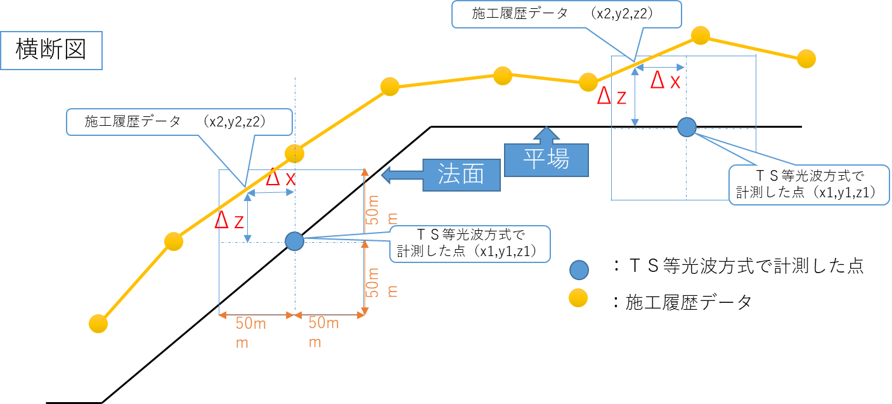

 | 図-８ ①実際に掘削・整形作業を行う方法 （出典：３次元計測技術を用いた出来形管理要領（案）（令和６年３月国土交通省））

様式11-5
（様式 － 11-5）

 | 施工履歴データの精度確認試験実施手順書 （地盤改良工（固結工（スラリー攪拌工））

 | １ 実施時期
 | 作業装置位置の測定精度確認のため、ＩＣＴ地盤改良機械による撹拌装置の位置計測精度を確認する確認試験を実施する。 また、撹拌翼の径が設計の杭径以上であることを実測により確認する。この試験は施工着手前に、工事毎に１回実施する。

 | ２ 実施方法
 | ２－１ 位置測定精度の確認
 | 地盤改良の着工前に、撹拌装置の位置計測についてのキャリブレーションが完了したＩＣＴ地盤改良機械を用い、撹拌装置位置データの測定精度を試験杭（施工初回の杭）のみ確認する。なお、スラリー撹拌工の施工期間が６か月を超える場合は、確認頻度を別途協議する。確認は以下の（１）、（２）のいずれかの方法によって行う。精度確認結果は、様式11-6に従って記録する。

 | （１） ｘ,ｙ座標の精度をＴＳ等光波方式で確認し、 深度等で計測される施工基面からの深さＨの精度をレベル等で確認する方法

 | ①ｘ,ｙ座標の確認
 | ・施工に使用するＩＣＴ地盤改良機械を現場内の平坦な場所に静置する。 ・設計の杭芯位置にＴＳ等で目串等のポイントを設置する。 ・ガイダンス機能を用いて撹拌装置先端の中心を設計の杭芯位置に合わせる。 ・目串等の位置と撹拌装置の中心軸とのｘ,ｙの各成分の差が±100㎜以内であることを確認する。

 | ②施工基面からの深度（Ｈ）又は標高（ｚ）をレベル等で確認
 | ｉ）ＩＣＴで撹拌装置の標高（ｚ）を計測している場合
 | ・撹拌装置軌跡データと計測している点のｚ座標をＴＳ等光波方式又はレベル又は標尺と水準器等を用いて計測する。 ・計測と同時にＩＣＴ地盤改良機械の車載モニターに表示される撹拌装置のｚ座標を記録する。 ・両者の撹拌装置の標高（ｚ）を比較し、差が±100mm以内であることを確認する。

 | ii）撹拌装置を０セットした高さからの深度（Ｈ）を計測している場合
 | ・撹拌装置を任意の高さに静置する。その際、撹拌装置は鉛直に立てる。 ・撹拌装置の高さ計測値を車載モニター上で０セットすると同時に、撹拌装置の高さをＴＳ等光波方式又はレベル又は標尺と水準器で計測する（計測に用いるベンチマークのｚ座標は公共座標系である必要はなく、本精度確認のために仮に設置した高さの基準を用いてよい）。また、撹拌装置のどこを計測箇所として選ぶかについても任意であり、部材のジョイント部等、高さをあたるのに分かりやすい箇所を選んでよい。 ・撹拌翼を高さ方向に１ｍ以上動かす。この時、撹拌翼をとりつけた状態では１ｍ以上の動作が困難である場合は、撹拌翼を取り外した状態で行ってもよい。 ・車載モニターの表示から撹拌装置の高さ方向の移動量を記録する。 ・撹拌翼の高さ方向の移動量をＴＳ等光波方式又はレベル、又は標尺と水準器等を用いて計測する。 ・両者を比較し、差が±50㎜以内であることを確認する。

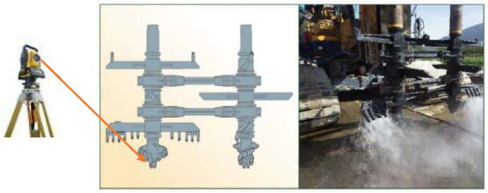
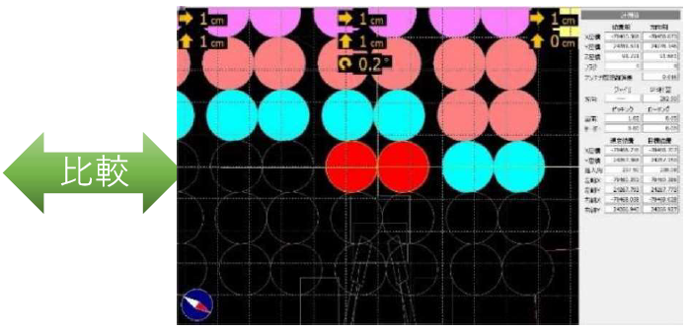

 |  | ・撹拌翼先端の中央のｘ,ｙをＴＳ等光波方式で計測 ・撹拌翼引き上げ前後のｚ又はＨをレベルとＩＣＴで計測 ・△ｘ、△ｙが100mm、△Ｈが50mm以内であれば合格

 | 図１ 位置測定精度の確認

 | （２）ｘ,ｙ,ｚ座標の精度をＴＳ等光波方式で確認する方法
 | ・施工に使用するＩＣＴ地盤改良機械を現場内の平坦な場所に設置する。 ・ＩＣＴ地盤改良機械の撹拌装置が届く範囲内の地面に目串等のポイントを設置する。 ・撹拌装置先端の掘削中心点を、マーキングする。又は、撹拌装置軌跡データを計測している点を復元できるように逃げ点をマーキングする。 ・マーキングした点又はマーキングを元に復元した撹拌装置軌跡データを計測している点のｘ,ｙ,ｚ座標をＴＳ等光波方式で計測するとともに、ＩＣＴ地盤改良装置の車載モニターに表示される撹拌装置の３次元座標（ｘ,ｙ,ｚ）を記録する。 ・ＴＳ等光波方式で計測したｘ,ｙ,ｚ座標と車載モニターに表示されたｘ,ｙ,ｚ座標とを比較し、ｘ,ｙ,ｚ各成分の差が±100mm以内であることと、ｚ成分の差が±50mm以内であることを確認する。

 | ２－２ 撹拌翼の径の確認
 | 撹拌翼の径φを実測し、設計杭径Ｄ以上であることを確認する。確認結果は様式11-6に従って記録する。

 | ３ 評価基準
 | 計測結果を従来手法による計測結果と比較し、その差が適正であることを確認する。

 | 表１ 位置測定精度の確認についての確認基準
 | 試験モード |  | 精度確認基準
 | （１）ｘ,ｙ座標の精度をＴＳ等光波方式で確認し、施工基面からの深さ（Ｈ）又は標高（ｚ）をレベル等で確認する方法 |  | ・平面座標（ｘ,ｙ）の各成分の較差：±100ｍｍ以内 ・０セットした位置からの高さ方向の移動量（Ｈ）又はｚ成分の較差：±50㎜以内

 | （２）ｘ,ｙ,ｚ座標の精度を確認する方法 |  | ・平面座標(ｘ,ｙ)の各成分の較差：±100mm以内 ・ｚ成分の較差：±50㎜以内

 | 表２ 撹拌翼の径の確認についての確認基準
 | 確認基準
 | 撹拌翼の径φが設計の杭径Ｄ以上（Ｄ≦φ）

 | ４ 実施結果の記録
 | 精度確認の実施結果を記録・提出する。 様式11-6に、撹拌装置位置の測定精度に関する記録シートを示す。

様式12-1
（様式 － 12） |  |  |  |  |  |  |  |  |  |  |  |  |  |  |  | 年 月 日
 | 調整用基準点検証精度管理表（標高）

 | 地区名 |  | 〇〇地区 |  |  |  |  |  |  | 作業者 |  |  | 〇〇 ○○
 |  |  |  |  |  |  |  |  |  | 点検者 |  |  | 〇〇 ○○
 | 番 号 | 点 名 | 調整用基準点の標高 | 調整用基準 点の計測点 群データの 平均標高 |  | 較差 ΔH |  | 番 号 | 点 名 | 調整用基準点の標高 |  | 調整用基準 点の計測点 群データの 平均標高 |  |  | 較差 ΔH

 |  |  | （①） | （②） |  | （②－①） |  |  |  | （①） |  | （②） |  |  | （②－①）
 | 1 |  |  |  |  |  |  | 11

 | 2 |  |  |  |  |  |  | 12

 | 3 |  |  |  |  |  |  | 13

 | 4 |  |  |  |  |  |  | 14

 | 5 |  |  |  |  |  |  | 15

 | 6 |  |  |  |  |  |  | 16

 | 7 |  |  |  |  |  |  | 17

 | 8 |  |  |  |  |  |  | 18

 | 9 |  |  |  |  |  |  | 19

 | 10 |  |  |  |  |  |  | 20

=$\sqrt{\frac{Σ{（ΔH）}^{2}}{n−1}}$
 |  |  | データ数 |  | 平均値（m） |  | 最大値（m） |  | 最小値（m） |  | 最大値 - 最小値 |  |  | 標準偏差

 | 計測範囲全域の 水準との差

 | 用紙の大きさはA4版とする

様式12-2
（様式 － 12） |  |  |  |  |  |  |  |  |  |  |  |  |  | 年 月 日
 | 調整用基準点検証精度管理表（水平位置）

 | 地区名 |  | 〇〇地区 |  |  |  |  |  |  | 作業者 |  | 〇〇 ○○
 |  |  |  |  |  |  |  |  |  | 点検者 |  | 〇〇 ○○
 | 番 号 | 点 名 | 調整用基準点の水平座標 |  |  | 3次元計測データによる 調整用基準点の 水平座標 |  |  | 調整用基準点の ３次元計測データの差
=$（\sqrt{⑤2+⑥2}$）
 |  |  | X座標 （①） | Y座標 （②） |  | X座標 （③） |  | Y座標 （④） | ΔX （⑤=③-①） |  | ΔY （⑥=④-②） |  | ΔXY
 | 1

 | 2

 | 3

 | 4

 | 5

 | 6

 | 7

 | 8

 | 9

 | 10

=$\sqrt{\frac{Σ{（ΔX）}^{2}}{n−1}}$
 |  |  | データ数 |  | 平均値（m） |  | 最大値（m） |  | 最小値（m） |  | 最大値 - 最小値 |  | 標準偏差

 | 計測範囲全域の Xの差

=$\sqrt{\frac{Σ{（ΔY）}^{2}}{n−1}}$
 |  |  | データ数 |  | 平均値（m） |  | 最大値（m） |  | 最小値（m） |  | 最大値 - 最小値 |  | 標準偏差

 | 計測範囲全域の Yの差

=$\sqrt{\frac{Σ{（ΔXY）}^{2}}{n−1}}$
 |  |  | データ数 |  | 平均値（m） |  | 最大値（m） |  | 最小値（m） |  | 最大値 - 最小値 |  | 標準偏差

 | 計測範囲全域の ΔXYの差

 | 用紙の大きさはA4版とする

様式12-3
（様式 － 12） |  |  |  |  |  |  |  |  | 年 月 日
 | 点検測量結果精度管理表（検証点・標高）

 | 地区名 |  | 〇〇地区 |  |  | 作業者 |  | 〇〇 ○○
 |  |  |  |  |  | 点検者 |  | 〇〇 ○○
 | 番号 | 点検箇所名 | 点検測量成果の 平均標高 | 3次元計測データの 平均標高 | 較差 ΔH |  | 合否 出来形計測で±50mm以内 起工測量で±100mm以内 出来高計測で±200mm以内

 | 1

 | 2

 | 3

 | 4

 | 5

 | 6

 | 7

 | 8

 | 較差の平均

=$\sqrt{\frac{Σ{（ΔH）}^{2}}{n−1}}$
 | 較差の標準偏差

 | ＊検証点の配置は、様式４の調整点・検証点配置図に記入する。
 | 用紙の大きさはA4判とする

様式13-1
（様式 － 13－１）

 | モバイル端末等を用いた計測技術の精度確認試験実施手順書

 | １ 実施
 | モバイル端末等を用いた計測技術は、モバイル端末に搭載されているセンサーを活用し、対象地形の３次元点群を得る技術である。本手順書では、点群計測時に３次元座標が既知の検証点を設定することで、点群の計測精度を計測ごとに確認する手法を標準的な手法と位置づけ、「検証点による精度確認手法」と記載する。 また、モバイル端末を用いた出来形管理手法については技術開発が日進月歩で進んでおり、要素技術の性能向上、システムを構成する機器の組合せも変化しているため、検証点による精度確認以外の手法の使用も認めるが、これを用いる場合は、システムごとの計測計画立案に必要な精度管理方法、精度確保のためのシステムの運用方法を所定様式に記載・提出すること。

 | ２ 実施時期
 | 検証点による精度確認手法を用いる場合は、「３.１ 検証点による精度確認」に従って計測ごとに精度確認を実施する。 検証点による精度確認以外の精度確認手法を用いる場合は、「３.２ 検証点による精度確認以外の手法を用いる場合」に従って、事前精度確認試験を12か月以内に実施するとともに、計測ごとの精度確認を実施する。

 | ３ 精度確認の実施方法
 | ３.１ 検証点による精度確認
 | 受注者は、現場における点群計測の精度を確認するために、計測対象範囲に検証点を設置する。検証点は３次元座標が既知の点上に設置するか、設置後ＴＳ等光波方式で３次元座標を計測する。検証点の配置は、計測範囲内の任意の箇所に２箇所以上設置する。 受注者は、検証点の３次元座標と、モバイル端末で計測した３次元座標との差（Δｘ,Δｙ,Δｚ）が±50 ㎜以内であることを確認する。 結果を様式に記載し提出する

 | ３.２ 検証点による精度確認以外の手法を用いる場合 ３.２.１ 検証点による精度確認以外の手法の明記・提出

 | 受注者は、検証点による精度確認以外の手法の概要を様式に記載し、提出する。
 | ①主要機器の確認
 | システムを構成する主要機器と計測の仕組みを記載する。 モバイル端末等を用いた計測技術はモバイル端末等に搭載されたセンサーから得られる相対座標と、相対座標を現場座標への変換する際の基準となる現場座標計測技術の組合せによるシステムが多い。精度確認試験は、現場での出来形計測時に用いるシステムで実施する。

 | ②主要機器
 | 主要機器の仕様を記載する。
 | ③測定精度確保に必要な計測手順
 | 各システムの計測手順、計測時の留意点を明記する。特に、現場での出来形計測時の検証点を標定点における精度確認で代替する場合は、測定精度確保に必要な標定点の設置方法や設置基準、モバイル端末を用いた計測作業の手順を明確にする。 測定精度確保に必要な標定点の設置基準を明記している場合は、標定点の設置精度の確認（２箇所以上）により検証点の確認に代替することができる。 例）標定点としてＲＴＫ－ＧＮＳＳを搭載する標識を用いる場合、標定点を現場内の既知点上に設置し、標定点と既知点の座標較差が「5.評価基準」で定める測定精度内であることを確認する。既知点の座標は、工事基準点あるいは工事基準点からＴＳ等光波方式により計測された座標であること。

 | ３.２.２ 事前精度確認
 | 上記の計測条件等に従い、モバイル端末等を用いて計測した結果から得られる検証点のｘ,ｙ,ｚの成分と、検証点をＴＳ等光波方それぞれ比較し、その較差が要求精度以内であることを確認する。 精度確認を行う検証点は２点以上とし、互いに離れた位置に設置し、標定点の近傍には設置しない。 結果を様式に記載し、提出する。

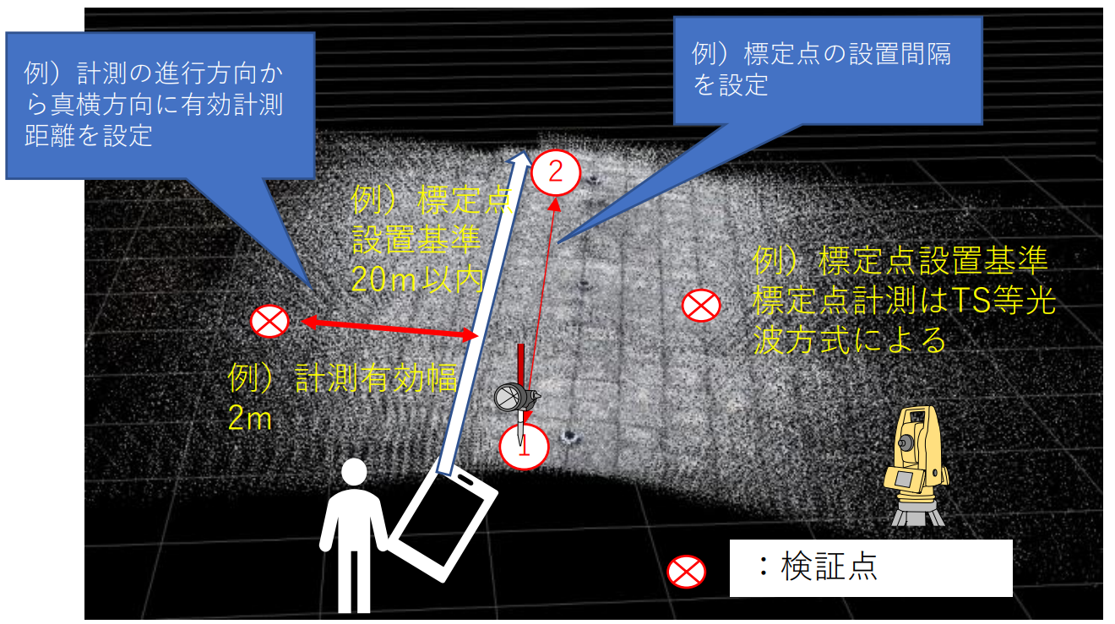

 | ＜計測ルート上に 20m 以内に標定点を配置し、計測有効幅を左右２ｍと設定する例＞
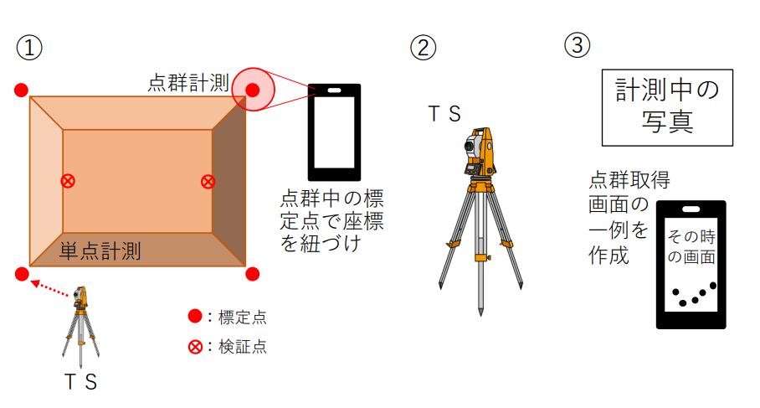

 | ＜計測ルート上に３ｍ以内に標定点を配置、計測有効幅を左右２ｍ、起点と終点を合わせる例＞
 | 出典：参考資料 精度確認・出来形算出ガイド（令和７年３月国土交通省）

 | ３.２.３ 計測ごとの精度確認
 | 様式に記載した内容に沿った精度確認を出来形等の計測ごとに実施し、結果を任意の様式に記載し、提出する。

 | ４ 検証点を検測する際の注意点
 | 検証点は、精度確認試験の基準となる既知点からＴＳ等光波方式を用いて計測する。その際、計測に３級ＴＳを用いて計測する場合は、工事基準点等から検証点までの距離を100m以内とする（２級ＴＳは150m以内）。

 | ５ 評価基準
 | 計測結果をＴＳ等光波方式による計測結果と比較し、その差が適正であることを確認する。

 | ６ 実施結果の記録
 | 計測性能及び精度確認の実施結果を記録・提出する。

様式13-2
（様式 － 13－２）
 |  |  |  |  |  |  | 年 月 日

 |  |  |  |  |  |  | 工事名：
 |  |  |  |  |  |  | 受注者名：
 |  |  |  |  |  |  | 作成者：

モバイル端末等を用いた計測技術の精度確認試験結果報告書

１ 精度確認試験結果（概要）
 | 精度確認試験実施年月 |  |  | 令和○○年○○月○○日
 | 作業機関名
 | 実施担当者
 | 測定機器本体 |  |  | 名称：モバイル端末 機種：○○○○ Pro ○○○○○○ 個体識別：************（シリアル No あるいは IMEI）

 | 測定条件 |  |  | 天候： 気温：
 | 測定場所及び計測状況 |  |  | ○○工事 現場内
 | 検証機器（真値を計測する測定機器） |  |  | ＴＳ 機種名：○○○ （級別：○級）
 | 精度確認方法 |  |  | 検証点の各座標の較差

２ 精度確認試験結果
 | ①真値とする検証点の確認
 | 計測方法：既知点 or ＴＳ等光波方式による座標値計測
 |  | 真値とする検証点の位置座標
 |  |  | Ｘ | Ｙ | Ｚ
 |  | １点目
 |  | ２点目
 | ②モバイル端末等による確認
 |  | モバイル端末等で計測した検証点の位置座標
 |  |  | Ｘ' | Ｙ' | Ｚ'
 |  | １点目
 |  | ２点目
 | ③差の確認（測定精度）
 | モバイル端末等による計測結果（Ｘ’,Ｙ’,Ｚ’）― 真値とする検証点の座標値（Ｘ,Ｙ,Ｚ）
 |  | 検証点の座標間較差
 |  |  | ΔＸ | ΔＹ | ΔＺ
 |  | １点目
 |  | ２点目

 |  | Ｘ成分（最大） ＝
 |  | Ｙ成分（最大） ＝
 |  | Ｚ成分（最大） ＝
 |  | ※基準値は、±50mm以内。

【検証点による精度確認以外の手法を用いる場合】
主要機器の構成と精度確保に必要な計測手順
 | ① 主要機器の構成
 | システムを構成する主要機器と計測の仕組み（フロー図）を掲載する。
システムが利用する機器構成が分かる図、機器説明などを示す。
※メーカーの資料等の添付する場合は割愛しても良い
 | １）利用するシステム

システムの利用手順が分かるフロー図などを示す。
※メーカーの資料等を添付する場合は割愛しても良い
 | ２）計測手順

※以下は記載例
 | ②主要機器
 | ②－１：モバイル端末等本体
 | 本体 |  |  | 計測方式 |  | 備考
 | 名称：モバイル端末 対応機種： 12.9 インチ ○○○ Pro（第４世代） (Wi-Fi + Cellular モデル) 11 インチ ○○○ Pro（第２世代） (Wi-Fi + Cellular モデル) 12.9 インチ ○○○ Pro（第５世代） (Wi-Fi + Cellular モデル) |  |  | ＜下記の組み合わせによるシステム＞ ・モバイル端末に搭載されたセンサー：LiDARを利用する。 ・標定点の計測：RTK-GNSS（２周波）レシーバーを用いる。 ・計測ソフトウェア：○〇社製「〇△計測ソフトウェア」

 | ②－２：標定点に用いるシステム
 | 標定点計測装置 |  |  | 計測性能および利用方法 |  | 備考
 | 方式：RTK-GNSSレシーバー |  |  | ①５ｍ以内で標定点となるGNSSレシーバーを設置・計測を行う。 ②モバイル端末の計測アプリを起動し、標定点付近の計測と画面上でGNSSレシーバーを選択し、GNSSレシーバーが取得した位置情報と、３次元測量データを紐づける。 ③計測区間終了まで①②を繰り返す。

利用する手順を記載する。
※同一システムでも複数の手法がある。現場で利用する方法を記載する。

 | ③測定精度確保に必要な計測手順や条件
 | 現場での出来形測定精度を確保するための計測条件が明記されていること。
利用する手順を記載する。
※現場での計測における留意点を把握するために記載する。
 | 以下記載例 ■現場座標と整合させる手法が定められている。 具体の方法：計測ソフトウェア（○○）を起動し、標定点（始点）を読込む。 センサーを計測対象に向けたまま、まっすぐ移動する。 ５ｍ間隔に設置した標定点（中間点）を計測する。 精度誤差測定のため検証点（中間点）を読込む。 標定点（終点）を読込み、計測を終了する。 ■現場座標と整合させるための与点の基準が定められている。 具体の方法：モバイル端末の移動方向に５ｍ間隔に標定点（GNSSデバイス）を配置する。 標定点（GNSSデバイス）の座標はRTK-GNSSにより座標計測する。 RTK-GNSSは計直前と計測直後に既知点上で精度確認を行い、±５cm以下であることを確認する。 ■精度が確保できる範囲 具体の方法：標定点は５ｍ以内ピッチに設定する。 ■利用するセンサーの仕様が定められているあるいは、利用する機種が定められている。 具体の仕様（型式）：Apple社製、iPhone 12 Pro Max等（上記対応機種）

